关系图
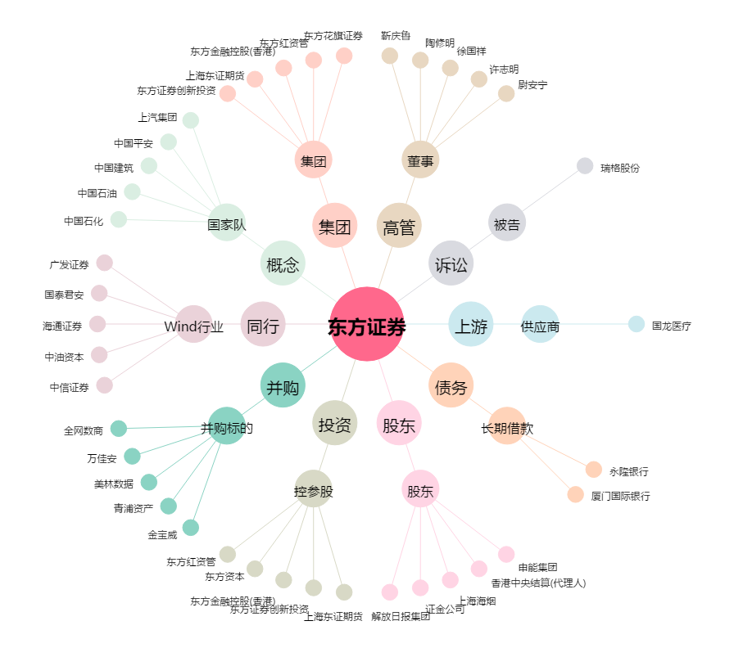
东方证券[600958.SH] - 关系概览图

